Sheet1
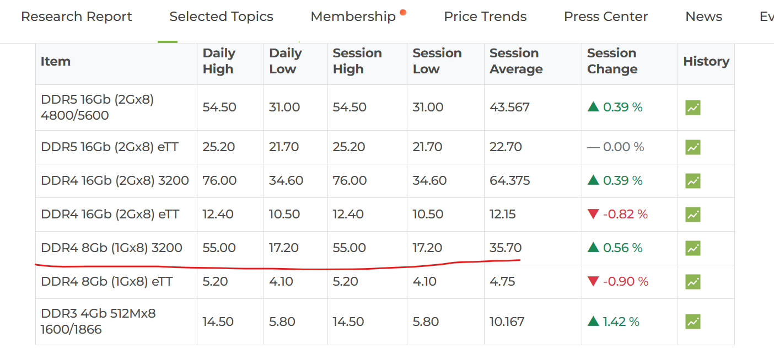
品类 | 规格 | 月份 | 合约均价($) | 上月均价($) | 月环比% | 状态
DRAM | DDR4 8Gb | Jun-26 | 35.7 | 35.50 | 0.56 | warning
NAND | SLC 2Gb | Jun-26 | 3.83 | 3.80 | 0.79 | warning

月环比 > +2% → hot（🔥 动能充足）
月环比 -2% ~ +2% → warning（⚠️ 震荡整理）
月环比 < -2% → cold（❄️ 价格下行）

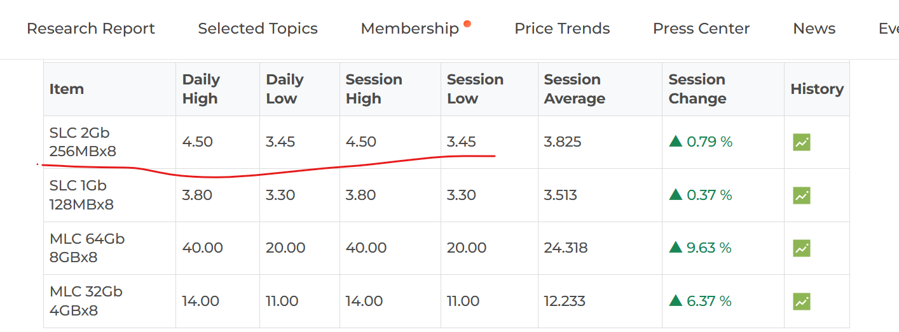
 |  | DDR4 8Gb
 |  | SLC 2Gb

